상품제안서
마카롱 휴대용 칫솔케이스 | 상품코드: S48090

 |  |  |  |  |  |  | 02-713-8555 | www.synergygift.co.kr
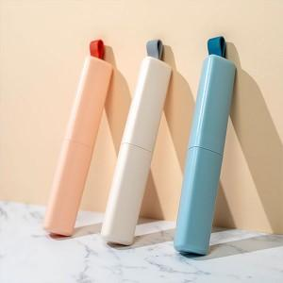 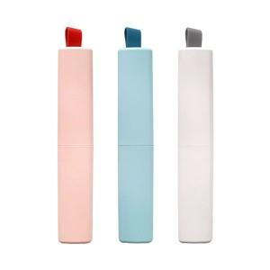 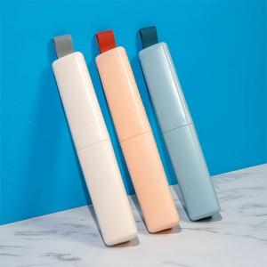

【상세/제작정보】 | <p><span style="font-size: 18pt;">※ 케이스 단품 상품입니다.</span></p>

【인쇄/포장옵션】 | 레이저, 풀칼라 / 포장지포장

【공급단가】 | 수량 | 50~ | 100~ | 300~ | 1,000~ | 5,000~
*VAT별도 | 단가 | 2,700원 | 2,600원 | 2,480원 | 2,360원 | 2,280원

【상품 URL】 | https://www.synergygift.co.kr:443/src/goods_detail.php?gdno=48090

